収入 (記載例）
概算払いの場合は実際の振込日
完了払いの場合は空欄
福岡市ＮＰＯ活動推進補助金 出納簿（収入）
 |  |  | ※領収書ごとに記載
日付 | 項目 | 摘要 | 相手方 | 収入金額
2024-08-01 | 福岡市ＮＰＯ活動推進補助金 |  | 福岡市 | 500,000
2024-08-10 | その他の資金 | 寄付金 | 〇〇〇〇〇様 | 300,000
2024-10-05 | 自己資金 | 参加費（○○円×〇人） | 参加者 | 2,500
2025-02-28 | 自己拠出金

１～３月は年が変わるため注意してください。
自己拠出金の場合は記載不要です。

収支計算書の費目や内訳に沿って記載してください。
最後に計算間違いがないか必ず確認してください。

収支計算書の収入の合計と
一致させてください。

合 計 |  |  |  | 802,500

支出 (記載例)
１シート内に費目が混在していても
費目ごとにシートを作成しても構いません。
領収書/レシート例

領収書
____NPO法人●●____ 様
15,000 円
但 賃金として（７月分）
令和６年８月１日 上記正に領収いたしました
福岡県福岡市中央区天神1-8-1
●● ■■（氏名）
No. 1
福岡市ＮＰＯ活動推進補助金 出納簿（支出）
 | 旅費 |  |  |  | ※領収書ごとに記載
日付 | 費目 | － | 番号 | 摘要 | 相手方 | 支出金額
2024-08-01 | 賃金 | － | 1 | スタッフ賃金７月分（〇〇円×〇時間） | ●● ■■様 | 15,000
出納簿の番号を全ての
領収書/レシートの右上に
手書きしてください。
2024-09-01 | 賃金 | － | 2 | スタッフ賃金８月分（〇〇円×〇時間） | ●● ■■様 | 20,000
2024-09-20 | 旅費 | － | 3 | バス代（片道〇円×〇回） | ●● ■■様 | 800
2024-10-01 | 印刷製本費 | － | 4 | チラシ代（〇円×〇枚） | ○○○○株式会社 | 1,500
2024-12-20 | 消耗品費 | － | 5 | インク・コピー用紙・ペン・のり | ■■●●文具 | 4,720
スタッフや講師の氏名、業者名など
領収書の発行者と一致させてください。
 | 費 | － | 6
１～３月は年が変わるため注意してください。
 | 費 | － | 7
領収書
____NPO法人●●____ 様
20,000 円
但 賃金として（８月分）
令和６年９月１日 上記正に領収いたしました
福岡県福岡市中央区天神1-8-1
●● ■■（氏名）
No. 2
 | 費 | － | 8
 | 費 | － | 9
 | 費 | － | 10
収支計算書の費目や内訳に沿って記載してください。
最後に計算間違いがないか必ず確認してください。
 | 費 | － | 11
 | 費 | － | 12
 | 費 | － | 13
 | 費 | － | 14
 | 費 | － | 15
領収書
____NPO法人●●____ 様
800 円
但 旅費として
令和６年９月20日 上記正に領収いたしました
福岡県福岡市中央区天神1-8-1
●● ■■（氏名）
No. 3
 | 費 | － | 16
 | 費 | － | 17
 | 費 | － | 18
 | 費 | － | 19
 | 費 | － | 20
 | 費 | － | 21
 | 費 | － | 22
 | 費 | － | 23
領収書
____NPO法人●●____ 様
1,500 円
但 チラシ印刷代として
令和６年10月１日 上記正に領収いたしました
福岡県福岡市中央区天神1-8-1
○○○○株式会社
No. 4
 | 費 | － | 24
 | 費 | － | 25
 | 費 | － | 26
 | 費 | － | 27
 | 費 | － | 28
 | 費 | － | 29
 | 費 | － | 30
収支計算書の費目ごとの小計
もしくは支出の合計と
一致させてください。
 | 費 | － | 31
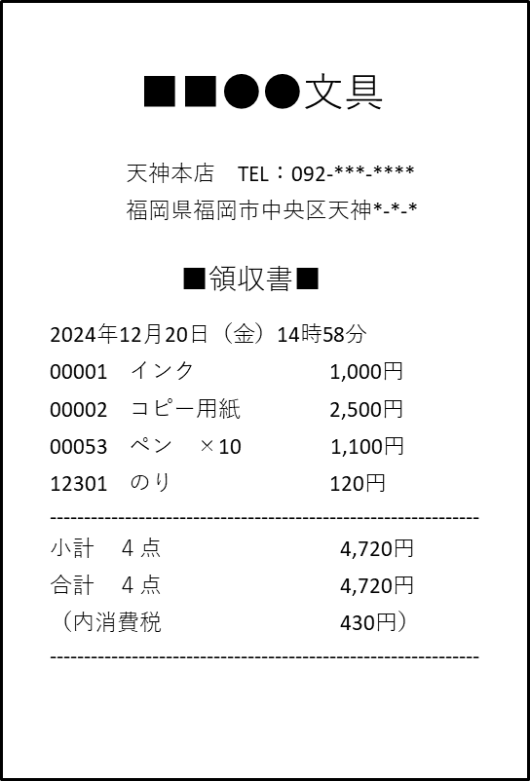
No. 5
 | 費 | － | 32
宛名欄のないレシート等にも
手書き等で記入してください。
 | 費 | － | 33
NPO法人●●様
 | 費 | － | 34
 | 費 | － | 35
合 計 |  |  |  |  |  | 42,020

